辅助用表
 | 成新度 |  |  |  |  |  |  | 直线成新 | 观察成新 | 综合成新
2018 | 1 | 排架 | 2001 | 2% | 40 | 0.58 | 3366.47 | 0.64 | 0.8 | 0.72
 | 2 | 砖混 | 2001 | 2% | 50 | 0.67 | 348.85
 | 3 | 钢结构 | 2001 | 2% | 70 | 0.76 | 207.83
 | 4 | 钢结构 | 2001 | 2% | 70 | 0.76 | 94.76
 | 5 | 钢结构 | 2001 | 2% | 70 | 0.76 | 214.46
 | 6 | 钢结构 | 2001 | 2% | 70 | 0.76 | 512.99
 | 7 | 钢结构 | 2001 | 2% | 70 | 0.76 | 388.11
 |  |  |  |  |  |  | 5133.47

 | 房产税 | 东厂 | 5133.47 | 65.04
 | 1719223.20 | 西厂北 | 2030.17 | 25.72
 |  | 中 | 3213.3 | 40.71
 |  | 南 | 3192.05 | 40.44
 |  |  | 13568.99 | 171.91

 |  |  |  |  |  |  |  |  |  |  |  | 厂房 | 1 | 5133.47 | 1873717
 |  |  |  |  |  |  |  |  |  |  |  | 土地 | 0.15 | 12010.58 | 657579
 |  |  |  |  |  |  |  |  |  |  |  |  |  |  | 2531296
 |  |  |  |  |  |  |  |  |  |  |  |  |  |  | 1.4

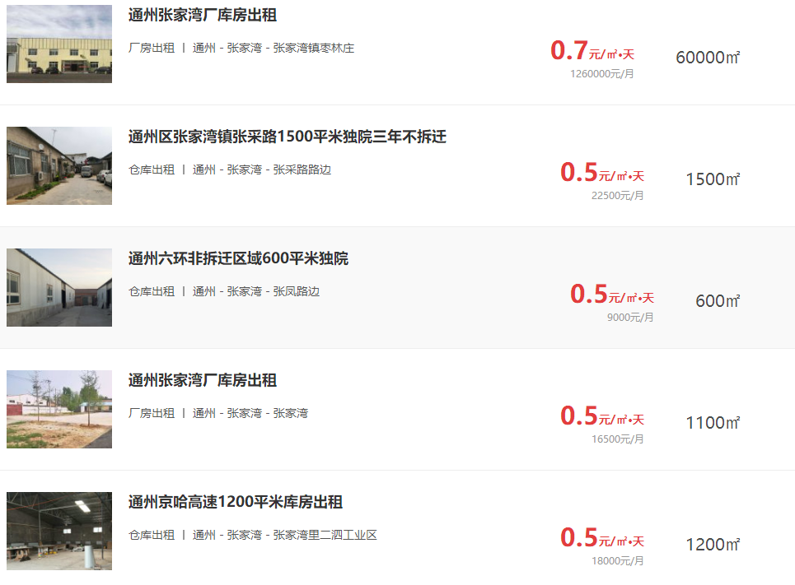

 |  |  | 项 目 名 称 | 建筑面积 | 土地面积 | 出让国有建设用地使用权价值 |  | 建筑物价值 |  | 房地产价值
 |  |  |  |  |  | 总价 | 楼面单价 | 总 价 | 楼面单价 | 总 价 | 楼面单价
 |  |  | 北京市通州区工业开发区内梧桐路东侧工业用房房地产 | 5133.47 | 17144.05 | 2858 | 5568 | 1185 | 2308 | 4043 | 7747
 |  |  | 北京市通州区工业开发区内梧桐路西侧北部工业用房房地产 | 1998.63 | 10670.4 | 1570 | 7855 | 482 | 2412 | 2052 | 10442
 |  |  | 北京市通州区工业开发区内梧桐路西侧中部工业用房房地产 | 3124.3 | 5830 | 932 | 2983 | 712 | 2279 | 1644 | 5432
 |  |  | 北京市通州区工业开发区内梧桐路西侧南部工业用房房地产 | 3132.45 | 11722.63 | 1767 | 5641 | 711 | 2270 | 2478 | 7911
 |  |  | 合计 |  |  | 7127 |  | 3090 |  | 10217
 |  |  | 大写金额 |  |  | 71270000 |  | 30900000 |  | 102170000
 |  |  | 估价师知悉的法定优先受偿款 |  |  | 0
 |  |  | 大写金额 |  |  | 零元整
 |  |  | 房地产抵押价值 |  |  | 3977
 |  |  | 大写金额 |  |  | 叁仟玖佰柒拾柒万元整
 |  |  |  |  |  | ——
 |  |  | 大写金额 |  |  | #VALUE!
 |  |  |  |  |  | ——
 |  |  | 大写金额 |  |  | #VALUE!

